Documento de requisitos técnico
PLANTILLA DE DOCUMENTO DE REQUISITOS TÉCNICOS
ORGANIZACIÓN
NOMBRE DEL PROYECTO | Proyecto multidiciplinario
NOMBRE | Esteban de jesus lopez carlos, Raul arturo perez morales | DOMICILIO
TELÉFONO | 9671031994, 9672724167
CORREO ELECTRÓNICO | estebandomcar@gmail.com
FECHA | 04/08/2024 | AUTOR

SEGUIMIENTO DE DOCUMENTOS
VERSIÓN | EDICIONES COMPLETADAS POR | FECHA | DESCRIPCIÓN DE EDICIÓN
1 | Esteban de jesus lopez carlos, Raul arturo perez morales | 08/04/2024 | primer version del documento de requisitos tecnicos del proyecto cuidado del medio ambiente
2 | Esteban de jesus lopez carlos, Raul arturo perez morales | 09/04/2024 | segunda version del documento de requisitos tecnicos del proyecto cuidado del medio ambiente se corrigio el resumen , objetivo,caso de negocios, riesgos y fuera de alcanze

ALCANCE DEL PROYECTO
RESUMEN | Información de nivel alto que describe la solución propuesta y el razonamiento empresarial
En la pagina web podras realizar varias cosas que son subir fotos , likearlas y tambien comentarlas, tambien podras subir en un ranking y poder ayudarte
OBJETIVO | ¿Qué debe lograr el proyecto?
queremos que la pagina crezca con mas personas y estas ayuden mas al medio ambiente y poder recuperarnos mas , queremos tambien que la gente sea reconocida y que con esto todos pongamos un pedacito de esfuerzo al cuidado del medio ambiente
CASO DE NEGOCIOS | ¿Cuál es el problema que se está resolviendo? ¿Quién/qué se ve afectado? ¿Cuáles son los beneficios empresariales?
En la pagina web hay una empresa que ayuda a las demas personas que estan dentro del ranking para que puedan ser reconocidas tambien hay varios problemas que se estan resolviendo los usuarios enfrentan dificultades para destacar y compartir sus acciones positivas en pro del medio ambiente de manera efectiva. La falta de una plataforma organizada y centrada en la conservación del medio ambiente dificulta la visibilidad y el reconocimiento de las contribuciones ecológicas realizadas por los usuarios. Además, la ausencia de un sistema de clasificación y reconocimiento adecuado limita la participación y la interacción entre la comunidad comprometida con el cuidado del medio ambiente.
RIESGOS | ¿Cuáles son los riesgos identificados o considerados?
Seguridad de los Datos: Existe el riesgo de que los datos de los usuarios, incluidas sus fotos y la información de sus perfiles, sean comprometidos debido a vulnerabilidades de seguridad. Esto podría llevar a la divulgación no autorizada de información personal o a la manipulación de datos. Abuso de la Plataforma: Los usuarios podrían abusar de la plataforma mediante la publicación de contenido inapropiado, spam o comportamiento irrespetuoso. Esto podría dañar la reputación de la plataforma y disuadir a otros usuarios de participar. Falta de Participación: Existe el riesgo de que la plataforma no logre atraer a una cantidad significativa de usuarios comprometidos con la conservación del medio ambiente, lo que podría limitar su efectividad y relevancia. Contenido Falso o Engañoso: Los usuarios podrían compartir información falsa o engañosa relacionada con acciones ambientales, lo que podría llevar a la desinformación y al malentendido entre la comunidad. Problemas Legales y de Cumplimiento: La plataforma debe cumplir con las leyes y regulaciones de protección de datos, propiedad intelectual y otros aspectos legales. El incumplimiento de estas normativas podría dar lugar a sanciones legales y dañar la reputación de la plataforma. Desarrollo Tecnológico: Los desafíos técnicos durante el desarrollo de la plataforma, como problemas de escalabilidad, compatibilidad con múltiples dispositivos y navegadores, y el rendimiento del sitio, podrían afectar la experiencia del usuario y la viabilidad a largo plazo de la plataforma.
FUERA DEL ALCANCE | ¿Cuáles actividades, elementos y capacidades están fuera del alcance del proyecto?
Mejorar la base de datos de la pagina para que se vaya a trabar y pueda recibir muchas mas personas de las que se recibe

REQUISITOS TÉCNICOS
REQUISITOS FUNCIONALES
I D | D E S C R I P C I Ó N |  | C O M E N T A R I O S
 | Historia de usuario Definicion Estructura: como <usuario> lo que quiero es<funcionalidad>para<beneficio> Como administrador de la pagina web lo que quiero es observar el ranking de las fotos de la pagina web para premiar a los de mayor ranking Como administrador de la pagina web lo que quiero es observar el numero de personas nuevas cada día Como usuario de la web lo que quiero es ver las fotos que suben los demás y calificarlo Como administrador de la pagina web lo que quiero es ver el contenido de la pagina web sea del agrado para los demás Como usuario de la web lo que quiero es subir mi contenido relacionado con el tema Como usuario de la web lo que quiero es ayudar alas demás personas con su contenido Como empresa de ayuda lo que quiero es ayudar para que mas personas se influyan a cuidar el medio ambiente Como empresa de ayuda lo que quiero es dar apoyo a las personas con mas ayudas para motivarlos a seguir asiéndolo Como empresa de ayuda lo que quiero es tener reconocimiento y mas ayuda de personas Como empresa de ayuda lo que quiero es ser patrocinador de la pagina para tener mas visitas Como usuario de la web lo que quiero es poder acceder a información sobre iniciativas de conservación del medio ambiente Como administrador de la pagina web lo que quiero es poder gestionar usuarios y sus permisos de accesos a ciertas areas de la pagina web Como usuario de la web lo que quiero es poder entrar y recibir información sobre algún grupo de ayuda al medio ambiente Como administrador de la pagina web lo que quiero es poder enviar boletines informativos por correo electrónico a los suscriptores Como empresa de ayuda lo que quiero es dar información de la vision y vision y valores de la pagina web Como empresa de ayuda lo que quiero es poder ofrecer herramientas interactivas o recursos educativos en linea |  | que no sea tan largo que sea entendible
REQUISITOS DE SEGURIDAD
I D | D E S C R I P C I Ó N |  | C O M E N T A R I O S
 | inicio de sesion : usuario: carlos pinto contraseña:psic1998

FLUJO DE PROCESOS TÉCNICOS
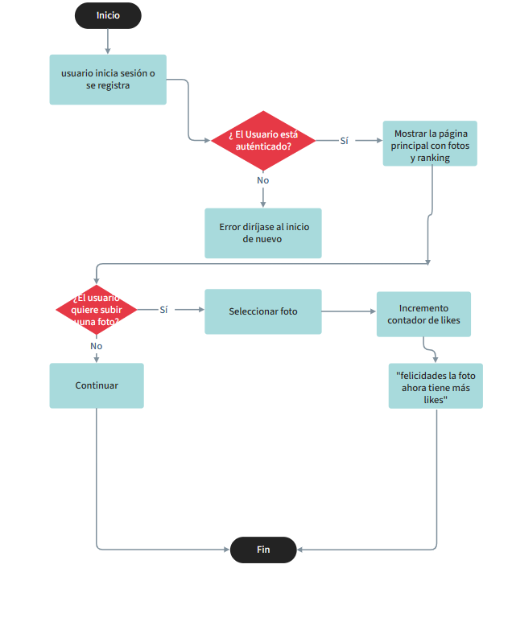

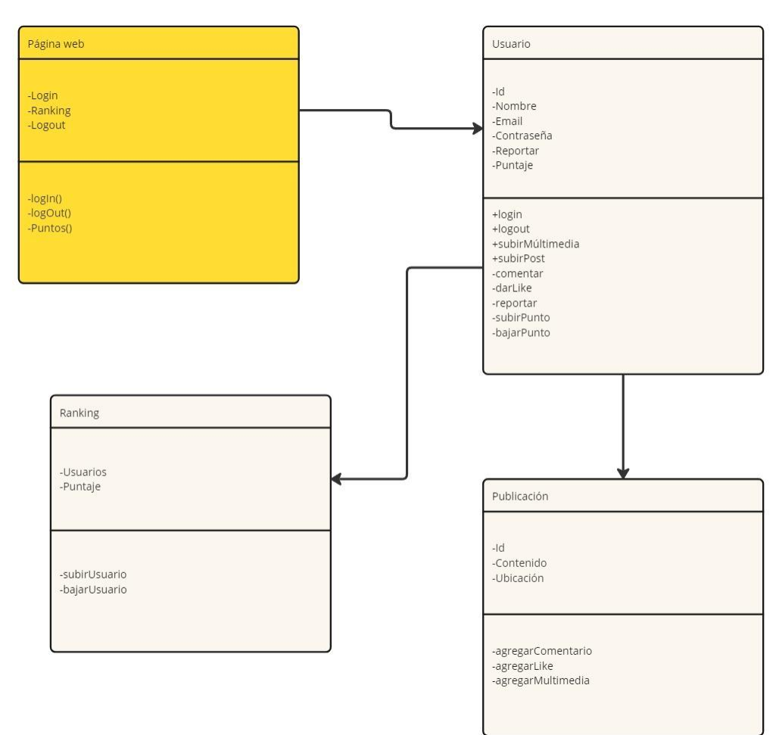
ANEXOS Y APÉNDICES
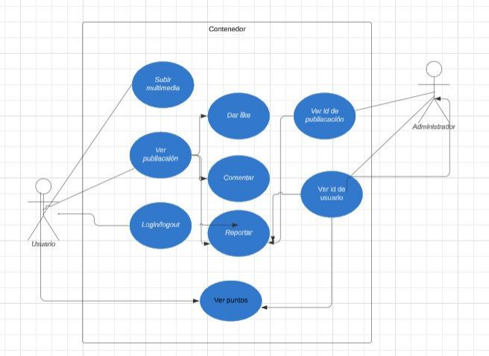

HAGA CLIC AQUÍ PARA CREAR EN SMARTSHEET

